상품제안서
맨도롱제주 캘러웨이3구+선블럭2단 골프세트 | 상품코드: S43909

 |  |  |  |  |  |  | 02-713-8555 | www.synergygift.co.kr
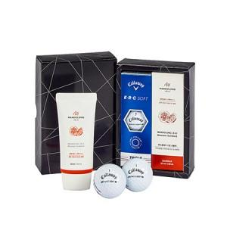

【상세/제작정보】

【인쇄/포장옵션】 | 풀칼라 / 포장지포장

【공급단가】 | 수량 | 30~ | 100~ | 300~ | 500~ | 1,000~
*VAT별도 | 단가 | 31,200원 | 29,520원 | 28,080원 | 27,360원 | 26,880원

【상품 URL】 | https://www.synergygift.co.kr:443/src/goods_detail.php?gdno=43909

